PORTADA
LISTA DE PRECIOS ABRIL 2025 (NETA + IVA)

-4%
MODALIDAD DE PAGO
 | CONDICIONES DE PAGO: ECHEQ Máximo 30 (treinta) días Corridos Fecha de Factura, recibidos dentro de los 15 días Fecha de Factura.

-7%
 | Pagos acreditados o recibidos en cuenta dentro de los 7 (siete) días corridos Fecha de Factura TRANSFERENCIA BANCARIA, ECHEQ Y/O EFECTIVO

BONIFIACIONES SEGÚN MONTO DE FACTURACION
 | PEDIDO MAYOR A $1.820.000 NETO | 10%

 | PEDIDO MAYOR A $3.000.000 NETO | 15%

 | Nota: Se puede aplicar a las bonificaciones por monto de facturación la bonificación por pago a 7 dias.

 | PEDIDO MAYOR A $1.820.000 NETO + pago anticipado |  | 17%
 | PEDIDO MAYOR A $3.000.00 NETO + pago anticipado |  | 22%

La empresa se reserva el derecho de realizar modificaciones en la lista de precios sin previo aviso.

LISTA DE PRECIOS
 | COD. | DESCRIPCION | COLOR | PRECIO

NORWAY | NORWAY
 |  | Medida de base: 10 Ø cm. Cable textil Arpillera: 1,00 Mt. (regulable) Portalámpara: E27 | COBRE MATE | $ 11,904
 |  |  | BLANCO-NEGRO MICROTEXTURADO

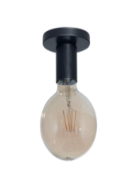
NORWAY | APLIQUE EDISON
 |  | Aplique E27 con grifa y base. Incluye cruceta zincada | BLANCO-NEGRO MICROTEXTURADO | $ 4,464

 |  |  | COBRE MATE | $ 9,159

NORWAY

NORWAY

 | COD. | DESCRIPCION | COLOR | PRECIO

 | SPOT DE EMBUTIR DICRO FIJO
 | 050 | SPOT DE EMBUTIR DICRO FIJO 8 CM. | BLANCO - NEGRO | $ 1,682
 |  |  | PLATIL - Br. VIEJO - PELTRE - DORADO | $ 4,283

 | 051 | SPOT DE EMBUTIR DICRO FIJO 10 CM. | BLANCO - NEGRO | $ 1,811
 |  |  | PLATIL - Br. VIEJO - PELTRE - DORADO | $ 4,729

 | 060 | SPOT DE EMBUTIR DICRO FIJO 8 CM. | BLANCO - NEGRO | $ 1,751
 |  |  | PLATIL - Br. VIEJO - PELTRE - DORADO | $ 4,729

 | 056 | SPOT DE EMBUTIR DICRO FIJO 10 CM. BAJO BRILLO | BLANCO - NEGRO | $ 2,045
 |  |  | PLATIL - Br. VIEJO - PELTRE - DORADO | $ 5,763

 | 062 | SPOT DE EMBUTIR PARA LAMPARAS E27 | BLANCO - NEGRO | $ 3,237
 |  |  | PLATIL - Br. VIEJO - PELTRE - DORADO | $ 8,956

 | SPOT DE EMBUTIR DICRO MOVIL
 | 052 | SPOT DE EMBUTIR DICRO MOVIL 10 cm. | BLANCO - NEGRO | $ 2,252
 |  |  | BLANCO - NEGRO MICROTEXTURADO | $ 2,267

 |  |  | PLATIL | $ 6,614
 | 053 | SPOT DE EMBUTIR DICRO MOVIL 12 cm. | BLANCO - NEGRO | $ 2,510

 |  |  | BLANCO - NEGRO MICROTEXTURADO | $ 2,562

 |  |  | PLATIL | $ 6,999
 | 054 | SPOT DE EMBUTIR DICRO MOVIL 14 cm. | BLANCO - NEGRO | $ 2,782
 |  |  | BLANCO - NEGRO MICROTEXTURADO | $ 3,135

 |  |  | PLATIL - Br. VIEJO - PELTRE - DORADO | $ 7,573

 | 061 | SPOT DE EMBUTIR DICRO MOVIL 10 x 10 cm. | BLANCO - NEGRO | $ 2,566
 |  |  | BLANCO - NEGRO MICROTEXTURADO | $ 2,646

 |  |  | PLATIL - Br. VIEJO - PELTRE - DORADO | $ 8,281

* PRODUCTOS QUE CUENTAN CON DESCUENTO ESPECIAL VER "PROMOS"

 | COD. | DESCRIPCION | COLOR | PRECIO

 | SPOT DE EMBUTIR DICRO MOVIL
 | 077 | SPOT DE EMBUTIR DICRO MOVIL CUADRADO DOBLE | BLANCO - NEGRO | $ 5,320
 |  |  | PLATIL | $ 14,870

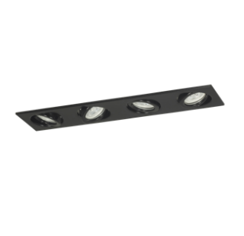
 | 078 | SPOT DE EMBUTIR DICRO MOVIL CUADRADO TRIPLE | BLANCO - NEGRO | $ 7,689
 |  |  | PLATIL | $ 22,428

 | 079 | SPOT DE EMBUTIR DICRO MOVIL CUADRUPLE LINEAL | BLANCO - NEGRO | $ 8,780
 |  |  | PLATIL | $ 31,041

 | SPOT DE EMBUTIR DICRO BAJO BRILLO
 | 057 | REDONDO DIAM. 10 CM BAJO BRILLO | BLANCO - NEGRO MICROTEXTURADO | $ 2,538

 |  |  | PLATIL | $ 7,093
 | 058 | REDONDO DIAM. 12 CM BAJO BRILLO | BLANCO - NEGRO MICROTEXTURADO | $ 2,866

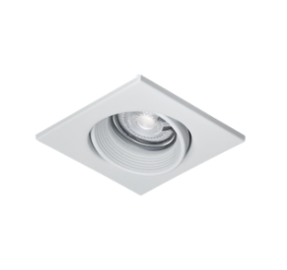
 |  |  | PLATIL | $ 7,392
 | 061BB | CUADRADO: 10 X 10 CM. BAJO BRILLO | BLANCO - NEGRO MICROTEXTURADO | $ 2,679

 |  |  | PLATIL | $ 8,721
 | 077BB | SPOT DE EMBUTIR DICRO MOVIL CUADRADO DOBLE BAJO BRILLO | BLANCO - NEGRO MICROTEXTURADO | $ 5,772

 | 078BB | SPOT DE EMBUTIR DICRO MOVIL CUADRADO TRIPLE BAJO BRILLO | BLANCO - NEGRO MICROTEXTURADO | $ 8,134

 | 079BB | SPOT DE EMBUTIR DICRO MOVIL CUADRADO CUADRUPLE BAJO BRILLO | BLANCO - NEGRO MICROTEXTURADO | $ 9,643

 | SPOT SEMIEMBUTIDO DICRO
 | 068-N | REDONDO DIAM. 10CM. Para caja octogonal | BLANCO - NEGRO MICROTEXTURADO | $ 4,357

 |  |  | PLATIL | $ 11,678
 | 069-N | CUADRADO: 10 x 10CM. Para caja octogonal | BLANCO - NEGRO MICROTEXTURADO | $ 5,355

 |  |  | PLATIL | $ 13,008

* PRODUCTOS QUE CUENTAN CON DESCUENTO ESPECIAL VER "PROMOS"

 | COD. | DESCRIPCION | COLOR | PRECIO

 | CAJA DE SUPERFICIE DICRO
 | 066-75 | CUADRADA MEDIDAS: 10 X 10 X 7,5 CM | BLANCO - NEGRO MICROTEXTURADO | $ 6,095

 | 066-B | CUADRADA MEDIDAS: 10 X 10 X 10 CM BAJO BRILLP | BLANCO - NEGRO MICROTEXTURADO | $ 6,588

 | 080-75 | REDONDA MEDIDAS: 10 Ø X 7,5 CM. | BLANCO - NEGRO MICROTEXTURADO | $ 5,274

 | 080-12 | REDONDA MEDIDAS: 12 Ø X 7,5 CM Para caja octogonal grande. | BLANCO - NEGRO MICROTEXTURADO | $ 5,002

 | 080-B | REDONDA MEDIDAS: 10 Ø X10 CM. BAJO BRILL | BLANCO - NEGRO MICROTEXTURADO | $ 7,172

 | CAJA DE SUPERFICIE DICRO DOBLE
 | 074-B | MEDIDAS: 20 X 10 X 10 CM BAJO BRILLO | BLANCO - NEGRO MICROTEXTURADO | $ 12,153

 | 074-75 | MEDIDAS: 20 X 10 X 7,5 CM | BLANCO - NEGRO MICROTEXTURADO | $ 9,904

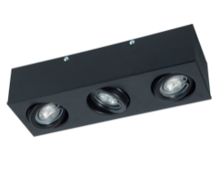
 | CAJA DE SUPERFICIE DICRO TRIPLE
 | 075-B | MEDIDAS: 30 X 10 X 10 CM BAJO BRILLO | BLANCO - NEGRO MICROTEXTURADO | $ 17,760

 | 075-75 | MEDIDAS: 30 X 10 X 7,5 CM | BLANCO - NEGRO MICROTEXTURADO | $ 14,513

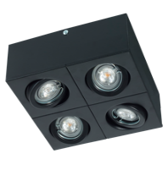
 | CAJA DE SUPERFICIE DICRO CUADRUPLE
 | 082-B | MEDIDAS: 20 X 20 X 10 CM BAJO BRILLO | BLANCO - NEGRO MICROTEXTURADO | $ 20,315

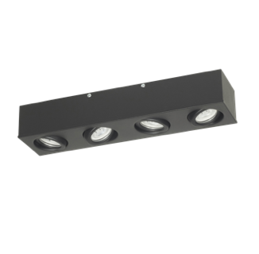
 | 082-75 | MEDIDAS: 20 X 20 X 7,5 CM | BLANCO - NEGRO MICROTEXTURADO | $ 16,668

 | 083-75 | MEDIDAS: 40 X 10 X 7,5 CM | BLANCO - NEGRO MICROTEXTURADO | $ 18,358

* PRODUCTOS QUE CUENTAN CON DESCUENTO ESPECIAL VER "PROMOS"

 | COD. | DESCRIPCION | COLOR | PRECIO

 | SPOT DE EMBUTIR AR111
 | 100-R | REDONDO FIJO DIAM. 16 CM. | BLANCO - NEGRO MICROTEXTURADO | $ 5,109

 |  |  | PLATIL | $ 11,657

 | 100-C | CUADRADO FIJO 16 X 16 CM. | BLANCO - NEGRO MICROTEXTURADO | $ 6,537

 |  |  | PLATIL | $ 14,278

 | 101-R | REDONDO MOV. CARDANICO DIAMETRO 20 CM | BLANCO - NEGRO MICROTEXTURADO | $ 11,065

 |  |  | PLATIL | $ 21,463

 | 101-C | CUADRADO MOV. CARDANICO MEDIDAS: 20 x 20 CM. | BLANCO - NEGRO MICROTEXTURADO | $ 11,639

 |  |  | PLATIL | $ 21,133

 | SPOT DE EMBUTIR AR111 DOBLE
 | 102 | MOV. CARDANICO MEDIDAS: 39 X 20 CM. | BLANCO - NEGRO MICROTEXTURADO | $ 18,648

 |  |  | PLATIL | $ 47,775

 | SPOT DE EMBUTIR AR111 TRIPLE
 | 103 | MOV. CARDANICO MEDIDAS: 58 X 20 CM. | BLANCO - NEGRO MICROTEXTURADO | $ 30,588

 |  |  | PLATIL | $ 51,712

 | SPOT DE EMBUTIR AR111 CUADRUPLE
 | 104 | MOV. CARDANICO MEDIDAS: 40 X 40 CM. | BLANCO - NEGRO MICROTEXTURADO | $ 53,304

 |  |  | PLATIL | -

* PRODUCTOS QUE CUENTAN CON DESCUENTO ESPECIAL VER "PROMOS"

 | COD. | DESCRIPCION | COLOR | PRECIO

 | CAJA DE SUPERFICIE AR111
 | 201-C9 | MOVIMIENTO CARDANICO MEDIDAS: 20 X 20 X 9 CM | BLANCO - NEGRO MICROTEXTURADO | $ 18,324

 | NOTA: CONSULTAR STOCK POR ALTURA 10 CM
 | CAJA DE SUPERFICIE AR111 DOBLE
 | 202-C9 | MOVIMIENTO CARDANICO MEDIDAS: 39 X 20 X 9 CM | BLANCO - NEGRO MICROTEXTURADO | $ 30,400

 | NOTA: CONSULTAR STOCK POR ALTURA 10 CM
 | CAJA DE SUPERFICIE AR111 TRIPLE
 | 203-C9 | MOVIMIENTO CARDANICO MEDIDAS: 58 X 20 X 9 CM | BLANCO - NEGRO MICROTEXTURADO | $ 43,943

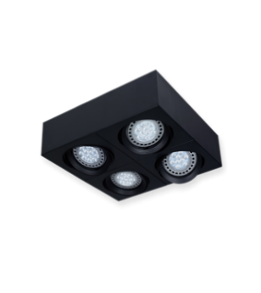
 | NOTA: CONSULTAR STOCK POR ALTURA 10 CM
 | CAJA DE SUPERFICIE AR111 CUADRUPLE
 | 204-C9 | MOVIMIENTO CARDANICO MEDIDAS: 40 X 40 X 9 CM | BLANCO - NEGRO MICROTEXTURADO | $ 55,077

 | NOTA: CONSULTAR STOCK POR ALTURA 10 CM
 | CAJA DE SUPERFICIE AR111 CUADRUPLE LINEAL
 | 205-C9 | MOVIMIENTO CARDANICO MEDIDAS: 79 X 20 X 9 CM | BLANCO - NEGRO MICROTEXTURADO | $ 55,413

 | NOTA: CONSULTAR STOCK POR ALTURA 10 CM

 | CAJA DE SUPERFICIE AR111 MOV SIMPLE
 | 301 | MOVIMIENTO SIMPLE MEDIDAS: 16 ∅ X 9 CM | BLANCO - NEGRO MICROTEXTURADO | $ 11,125

* PRODUCTOS QUE CUENTAN CON DESCUENTO ESPECIAL VER "PROMOS"

 | COD. | DESCRIPCION | COLOR | PRECIO

 | SEMI EMBUTIDO PARA AR111
 | 368 | APLIQUE PARA CAJA OCTOGONAL | BLANCO - NEGRO MICROTEXTURADO | $ 8,494

 |  |  | PLATIL | $ 17,850

 | 369 | APLIQUE PARA CAJA OCTOGONAL MEDIDAS: 16 X 16 X 5 cm | BLANCO - NEGRO MICROTEXTURADO | $ 9,348

 |  |  | PLATIL | $ 21,056

 | CAJA DE SUPERFICIE AR111 FIJA
 | 300-R | APLIQUE PARA TECHO FIJO MEDIDAS: 16 ∅ x 8 cm. | BLANCO - NEGRO MICROTEXTURADO | $ 7,949

 | 300-C | APLIQUE PARA TECHO FIJO MEDIDAS: 16 X 16 X 8 cm | BLANCO - NEGRO MICROTEXTURADO | $ 10,503

 | APLIQUE Y CABEZALES PARA AR111
 | 100-B | BASE 10 CM. CON CUBRE ZOCALO | BLANCO - NEGRO MICROTEXTURADO | $ 6,297

 |  |  | PLATIL | $ 12,648

 | 100-U | PARA RIEL CON CUBRE ZOCALO Y PASACABLE | BLANCO - NEGRO MICROTEXTURADO | $ 5,221

 |  |  | PLATIL | $ 9,056

 | 100-T | APLIQUE PARA AR111 | BLANCO - NEGRO MICROTEXTURADO | $ 5,701

 |  |  | PLATIL | $ 13,069

 | 100-TA | CON BASE 10 CM. | BLANCO - NEGRO MICROTEXTURADO | $ 7,080

 |  |  | PLATIL | -

* PRODUCTOS QUE CUENTAN CON DESCUENTO ESPECIAL VER "PROMOS"

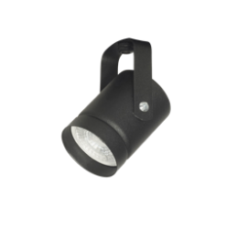
 | CABEZALES PARA DICROICA
 | 090 | CABEZAL PARA RIEL TACHO | BLANCO - NEGRO MICROTEXTURADO | $ 3,231

 | 090-TB | CABEZAL PARA RIEL TACHO CON BASE DE 10 CM. | BLANCO - NEGRO MICROTEXTURADO | $ 4,933

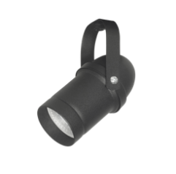
 | 091 | CABEZAL PARA RIEL CINEMA | BLANCO - NEGRO MICROTEXTURADO | $ 4,164

 | 091-TB | CABEZAL PARA RIEL CINEMA CON BASE DE 10 CM. | BLANCO - NEGRO MICROTEXTURADO | $ 5,720

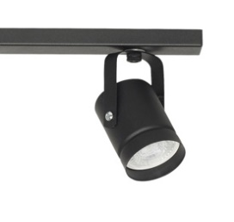
 | BARRALES CON CABEZAL MODELO TACHO DICRO
 | 090L2 | LISTON PARA DOS LUCES 36X 4 X 1,5 CM CON CABEZAL TACHO DICRO | BLANCO - NEGRO MICROTEXTURADO | $ 13,524

 | 090L3 | LISTON PARA TRES LUCES 56 X 4 X 1,5 CM CON CABEZAL TACHO DICRO | BLANCO - NEGRO MICROTEXTURADO | $ 18,144

 | 090L4 | LISTON PARA CUATRO LUCES 76X4X1,5 CM CON CABEZAL TACHO DICRO | BLANCO - NEGRO MICROTEXTURADO | $ 24,796

 | 090L5 | LISTON PARA CINCO LUCES 100 X 4 X 1,5 CM CON CABEZAL TACHO DICRO | BLANCO - NEGRO MICROTEXTURADO | $ 35,328

 | 090L6 | LISTON PARA SEIS LUCES 120X4X1,5 CM CON CABEZAL TACHO DICRO | BLANCO - NEGRO MICROTEXTURADO | $ 35,885

 | 090L7 | LISTON PARA SIETE LUCES 150X4X1,5 CM CON CABEZAL TACHO DICRO | BLANCO - NEGRO MICROTEXTURADO | $ 42,755

 | 090L8 | LISTON PARA OCHO LUCES 170X4X1,5 CM CON CABEZAL TACHO DICRO | BLANCO - NEGRO MICROTEXTURADO | $ 49,144

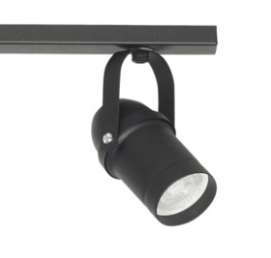
 | BARRALES CON CABEZAL MODELO CINEMA DICRO
 | 091L2 | LISTON PARA DOS LUCES 36X 4 X 1,5 CM CON CABEZAL CINEMA DICRO | BLANCO - NEGRO MICROTEXTURADO | $ 15,670

 | 091L3 | LISTON PARA TRES LUCES 56 X 4 X 1,5 CM CON CABEZAL CINEMA DICRO | BLANCO - NEGRO MICROTEXTURADO | $ 21,360

 | 091L4 | LISTON PARA CUATRO LUCES 76X4X1,5 CM CON CABEZAL CINEMA DICRO | BLANCO - NEGRO MICROTEXTURADO | $ 29,120

 | 091L5 | LISTON PARA CINCO LUCES 100 X 4 X 1,5 CM CON CABEZAL CINEMA DICRO | BLANCO - NEGRO MICROTEXTURADO | $ 35,328

 | 091L7 | LISTON PARA SIETE LUCES 150X4X1,5 CM CON CABEZAL TACHO DICRO | BLANCO - NEGRO MICROTEXTURADO | $ 48,715

* PRODUCTOS QUE CUENTAN CON DESCUENTO ESPECIAL VER "PROMOS"

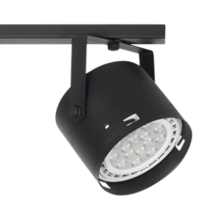
 | BARRALES CON CABEZAL MODELO TACHO AR111
 | 10TL2 | LISTON PARA DOS LUCES 36X 4 X 1,5 CM CON CABEZAL TACHO AR111 | BLANCO - NEGRO MICROTEXTURADO | $ 16,611

 | 10TL3 | LISTON PARA TRES LUCES 56 X 4 X 1,5 CM CON CABEZAL TACHO AR111 | BLANCO - NEGRO MICROTEXTURADO | $ 22,868

 | 10TL4 | LISTON PARA CUATRO LUCES 76X4X1,5 CM CON CABEZAL TACHO AR111 | BLANCO - NEGRO MICROTEXTURADO | $ 31,098

 | 10TL5 | LISTON PARA CINCO LUCES 100 X 4 X 1,5 CM CON CABEZAL TACHO AR111 | BLANCO - NEGRO MICROTEXTURADO | $ 38,138

 | 10TL6 | LISTON PARA SEIS LUCES 120X4X1,5 CM CON CABEZAL TACHO AR111 | BLANCO - NEGRO MICROTEXTURADO | $ 51,262

 | 10TL7 | LISTON PARA SIETE LUCES 150X4X1,5 CM CON CABEZAL TACHO AR111 | BLANCO - NEGRO MICROTEXTURADO | $ 53,547

 | 10TL8 | LISTON PARA OCHO LUCES 170X4X1,5 CM CON CABEZAL TACHO AR111 | BLANCO - NEGRO MICROTEXTURADO | $ 60,986

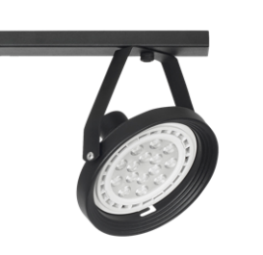
 | BARRALES CON CABEZAL MODELO 100-U AR111
 | 10UL2 | LISTON PARA DOS LUCES 36X 4 X 1,5 CM CON CABEZAL AR111 | BLANCO - NEGRO MICROTEXTURADO | $ 14,642

 | 10UL3 | LISTON PARA TRES LUCES 56 X 4 X 1,5 CM CON CABEZAL AR111 | BLANCO - NEGRO MICROTEXTURADO | $ 19,662

 | 10UL4 | LISTON PARA CUATRO LUCES 76X4X1,5 CM CON CABEZAL AR111 | BLANCO - NEGRO MICROTEXTURADO | $ 26,843

 | 10UL5 | LISTON PARA CINCO LUCES 100 X 4 X 1,5 CM CON CABEZAL AR111 | BLANCO - NEGRO MICROTEXTURADO | $ 32,283
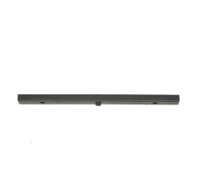
 | 10UL7 | LISTON PARA SIETE LUCES 150X4X1,5 CM CON CABEZAL AR111 | BLANCO - NEGRO MICROTEXTURADO | $ 44,694

 | BARRALES DE 2 A 8 LUCES
 | L2 | LISTON PARA DOS LUCES 36X 4 X 1,5 CM | BLANCO - NEGRO MICROTEXTURADO | $ 5,386

 | L3 | LISTON PARA TRES LUCES 56 X 4 X 1,5 CM | BLANCO - NEGRO MICROTEXTURADO | $ 6,678

 | L4 | LISTON PARA CUATRO LUCES 76 X 4 X1,5 CM | BLANCO - NEGRO MICROTEXTURADO | $ 8,597

 | L5 | LISTON PARA CINCO LUCES 100 X 4 X 1,5 CM | BLANCO - NEGRO MICROTEXTURADO | $ 10,196

 | L6 | LISTON PARA SEIS LUCES 120 X 4 X1,5 CM | BLANCO - NEGRO MICROTEXTURADO | $ 12,232

 | L7 | LISTON PARA SIETE LUCES 150 X 4 X1,5 CM | BLANCO - NEGRO MICROTEXTURADO | $ 14,648

 | L8 | LISTON PARA OCHO LUCES 170 X 4 X1,5 CM | BLANCO - NEGRO MICROTEXTURADO | $ 16,328

 | UNILI | UNION PARA BARRAL LINEAL | BLANCO - NEGRO MICROTEXTURADO | $ 1,360

 | UNI90 | UNION PARA BARRAL 90° | BLANCO - NEGRO MICROTEXTURADO | $ 1,910

* PRODUCTOS QUE CUENTAN CON DESCUENTO ESPECIAL VER "PROMOS"

